EJECUCIÓN FINANCIERA
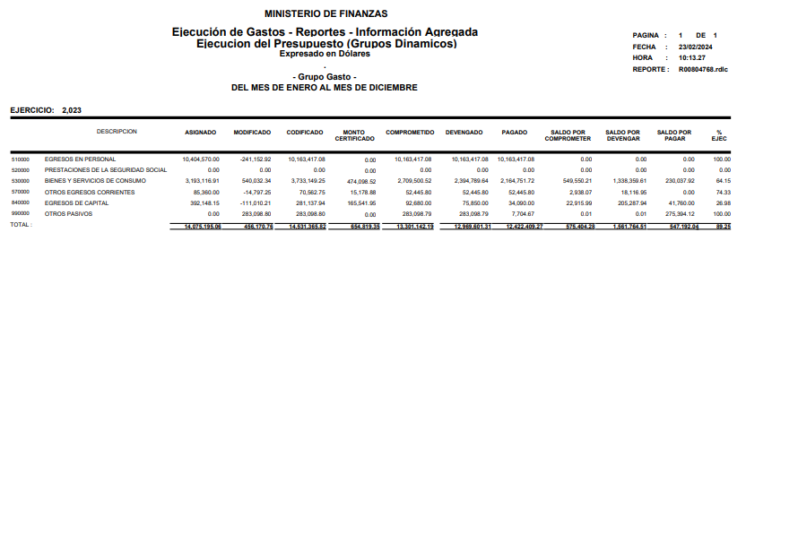
TOTAL PRESUPUESTO INSTITUCIONAL | DESCRIPCIÓN | TOTAL PRESUPUESTO INSTITUCIONAL | GASTO CORRIENTE PLANIFICADO | GASTO CORRIENTE EJECUTADO | GASTO DE INVERSIÓN PLANIFICADO | GASTO DE INVERSIÓN EJECUTADO | % EJECUTADO
510000 | EGRESOS EN PERSONAL | 10163417.08 | 10404570 | 10163417.08
530000 | BIENES Y SERVICIOS DE CONSUMO | 3733149.25 | 3193116.91 | 2394789.64
570000 | OTROS EGRESOS CORRIENTES | 70562.75 | 85360 | 52445.8
840000 | EGRESO DE CAPITAL | 281137.94 | 392148.15 | 75850
990000 | OTROS PASIVOS | 283098.8 | 0 | 283098.79 | 283098.8 | 283098.79
 | TOTAL | 14531365.82 | 14075195.06 | 12686502.52 | 283098.8 | 283098.79 | 89.25%

EJECUCIÓN PROGRAMATICA
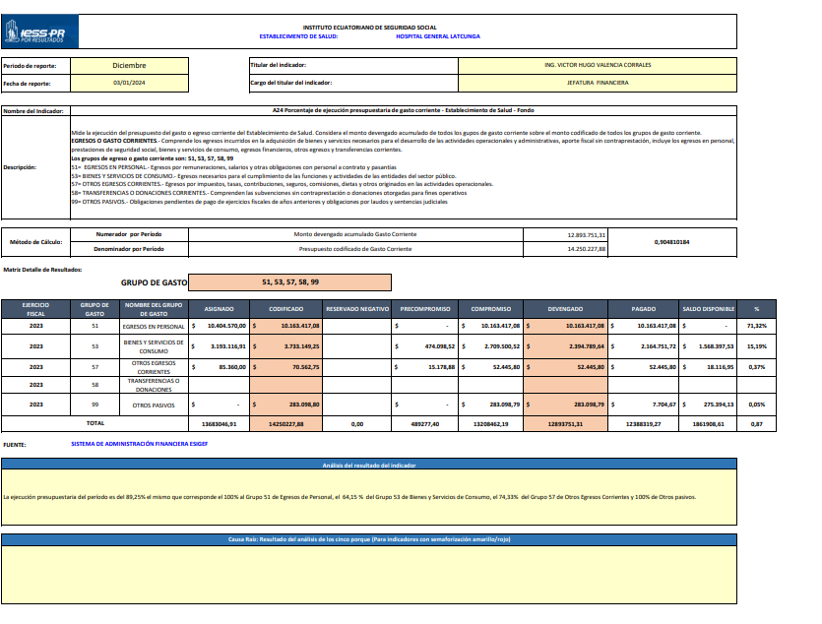
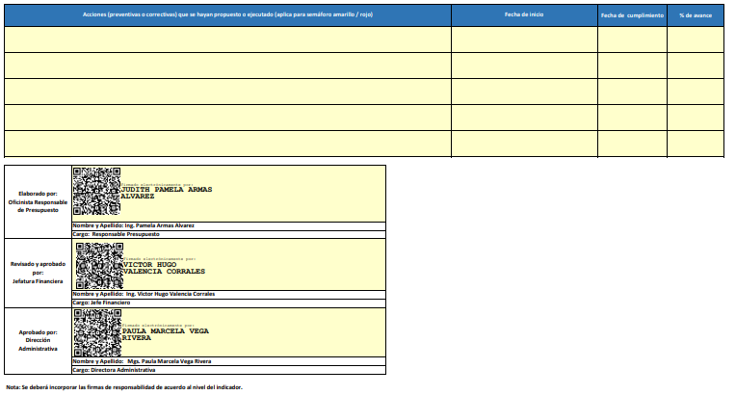
CUMPLIMIENTO DE LA EJECUCION PROGRAMÁTICA
META POA | INDICADOR DE LA META | RESULTADOS |  | % CUMPLIMIENTO DE LA GESTIÓN | PRESUPUESTO CODIFICADO | PRESUPUESTO EJECUTADO | % CUMPLIMIENTO DEL PRESUPUESTO
DESCRIPCIÓN |  | TOTALES PLANIFICADOS | TOTALES CUMPLIDOS

Porcentaje de ejecución presupuestaria de gasto corriente - Establecimiento de Salud - Fondo | A24 | 0.85 | 0.9048 | 106.45% | 14250227.88 | 12388319.27 | 87%

